FE-Transferências
Fonte: AP-42 (USEPA, 2006) - https://www3.epa.gov/ttn/chief/ap42/ch13/final/c13s0204.pdf
Aerodynamic Particle Size Multiplier (k) For Equation 1 |  |  |  |  | Table 13.2.4-1. TYPICAL SILT AND MOISTURE CONTENTS OF MATERIALS AT VARIOUS INDUSTRIES
< 30 µm | < 15 µm | < 10 µm | < 5 µm | < 2.5 µm | Industry | Material | Silt Content (%) |  | Moisture Content (%)
0.74 | 0.48 | 0.35 | 0.2 | 0.053 |  |  | Range | Mean | Range | Mean
 |  |  |  |  | Iron and steel production | Pellet ore | 1,3 - 13 | 4.3 | 0,64 - 4,0 | 2.2
$$E=k\left(0,0016\right) \frac{{\left(\frac{U}{2,2}\right)}^{1,3}}{{\left(\frac{M}{2}\right)}^{1,4}}$$
Equação Geral: |  |  |  |  |  | Lump ore | 2,8 - 19 | 9.5 | 1,6 - 8,0 | 5.4
 |  |  |  |  |  | Coal | 2,0 - 7,7 | 4.6 | 2,8 - 11 | 4.8
 |  |  |  |  |  | Slag | 3,0 - 7,3 | 5.3 | 0,25 - 2,0 | 0.92
 |  |  |  |  |  | Flue dust | 2,7 - 23 | 13 | - | 7
 |  |  |  |  |  | Coke breeze | 4,4 - 5,4 | 4.9 | 6,4 - 9,2 | 7.8
 | Onde: E - emissão k - particle size multiplier (dimensionless) U - mean wind speed, meters per second (m/s) (miles per hour [mph]) M - material moisture content (%) |  |  |  |  | Blended ore | - | 15 | - | 6.6
 |  |  |  |  |  | Sinter | - | 0.7 | - | -
 |  |  |  |  |  | Limestone | 0,4 - 2,3 | 1 | ND | 0.2
 |  |  |  |  | Stone quarrying and processing | Crushed limestone | 1,3 - 1,9 | 1.6 | 0,3 - 1,1 | 0.7
 |  |  |  |  |  | Various limestone products | 0,8 - 14 | 3.9 | 0,46 - 5,0 | 2.1
 |  |  |  |  | Taconite mining and processing | Pellets | 2,2 - 5,4 | 3.4 | 0,05 - 2,0 | 0.9
 |  |  |  |  |  | Tailings | ND | 11 | - | 0.4
 |  |  |  |  | Western surface coal mining | Coal | 3,4 - 16 | 6.2 | 2,8 - 20 | 6.9
 |  |  |  |  |  | Overburden | 3,8 - 15 | 7.5 | - | -
 |  |  |  |  |  | Exposed ground | 5,1 - 21 | 15 | 0,8 - 6,4 | 3.4
 |  |  |  |  | Coal-fired power plant | Coal (as received) | 0,6 - 4,8 | 2.2 | 2,7 - 7,4 | 4.5
 |  |  |  |  | Municipal solid waste landfills | Sand | - | 2.6 | - | 7.4
 |  |  |  |  |  | Slag | 3,0 - 4,7 | 3.8 | 2,3 - 4,9 | 3.6
 |  |  |  |  |  | Cover | 5,0 - 16 | 9 | 8,9 - 16 | 12
 |  |  |  |  |  | Clay/dirty mix | - | 9.2 | - | 14
 |  |  |  |  |  | Clay | 4,5 - 7,4 | 6 | 8,9 - 11 | 10
 |  |  |  |  |  | Fly ash | 78 - 81 | 80 | 26 - 29 | 27
 |  |  |  |  |  | Misc. Fill materials | - | 12 | - | 11

FE-Vias
Fonte: USEPA (2006) - https://www3.epa.gov/ttn/chief/ap42/ch13/final/c13s0202.pdf |  |  |  |  |  | Ano 2015
Table 13.2.1-1. PARTICLE SIZE MULTIPLIERS FOR PAVED ROAD EQUATION |  |  |  |  |  | Mês | Precipitação Acumulada (mm) | Número de Horas com Precipitação > 0,254 mm | N° dias no mês | Fator de Ajuste
Size Range | Particle Size Multiplier (k) |  |  |  |  | Jan | 0 | 0 | 31 | 1.00
 | g/VKT |  |  |  |  | Fev | 52 | 17 | 28 | 0.97
PM2,5 | 0.15 |  |  |  |  | Mar | 69 | 21 | 31 | 0.97
PM10 | 0.62 |  |  |  |  | Abr | 44 | 17 | 30 | 0.97
PM30 | 3.23 |  |  |  |  | Mai | 185.8 | 87 | 31 | 0.86
 |  |  |  |  |  | Jun | 119.2 | 37 | 30 | 0.94
Equação Geral: |  |  |  |  |  | Jul | 17.8 | 16 | 31 | 0.97
$$FE=\left(k . {sL}^{0,91}. W^{1,02}\right) . \left(1−1,2P/N\right)$$
 |  |  |  |  |  | Ago | 70.2 | 41 | 31 | 0.93
 |  |  |  |  |  | Set | 25.2 | 20 | 30 | 0.97
 | Onde: FE - fator de emissão de material particulado (g/km) k - constante de tamanho da partícula (g/VKT) sL - taxa de silt na superfície de rodagem (g/m²) W - peso médio dos veículos que trafegam na via (t) P - número de horas onde a precipitação durante o período observado foi no mínimo 0,254 mm N - número de horas do período observado (Ex: 8760 para anual, 2124 por estação, 720 para mensal) |  |  |  |  | Out | 54.4 | 29 | 31 | 0.95
 |  |  |  |  |  | Nov | 48.6 | 30 | 30 | 0.95
 |  |  |  |  |  | Dez | 91.4 | 22 | 31 | 0.96

 |  |  |  |  |  | Fator Ajuste: | 0.95

Fonte: Os fatores de emissão foram obtidos na planilha de estimativa de emissões provienientes de veículos (Parte3_EmissaoVeicularGlobal.xlsx)
Classe de Veículo | Fator de emissão médio da frota veicular da RGV [g/km]
 | Escapamento |  |  |  |  |  |  | Evaporativa | Desgaste Pneus e Freio |  |  | Desgaste da Pista
 | PM | PM10 | PM25 | NOX | SO2 | CO | HCT | HCT | PM | PM10 | PM25 | PM | PM10 | PM25
Veículos Leves | 0.00433 | 0.00433 | 0.00433 | 0.76881 | 0.01209 | 0.89870 | 0.74972 | 0.07357 | 0.01820 | 0.01380 | 0.00740 | 0.01500 | 0.00750 | 0.00410
Veículos Pesados | 0.17490 | 0.17490 | 0.17490 | 5.43451 | 0.21032 | 1.03837 | 0.24766 | - | 0.06763 | 0.05133 | 0.02752 | 0.06349 | 0.03175 | 0.01714
Motocicletas | 0.00438 | 0.00438 | 0.00438 | 0.09972 | 0.00249 | 3.84566 | 0.32737 | - | 0.00830 | 0.00640 | 0.00340 | 0.00600 | 0.00300 | 0.00160

Controles
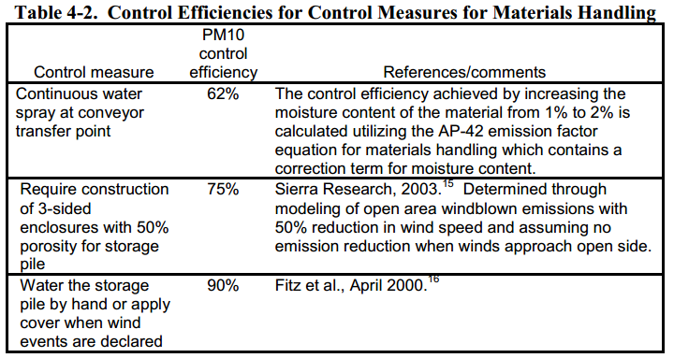
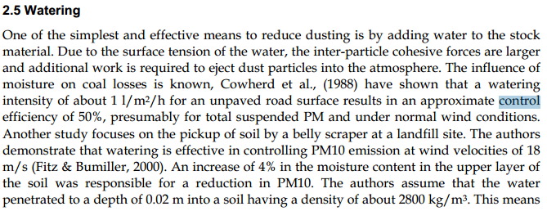
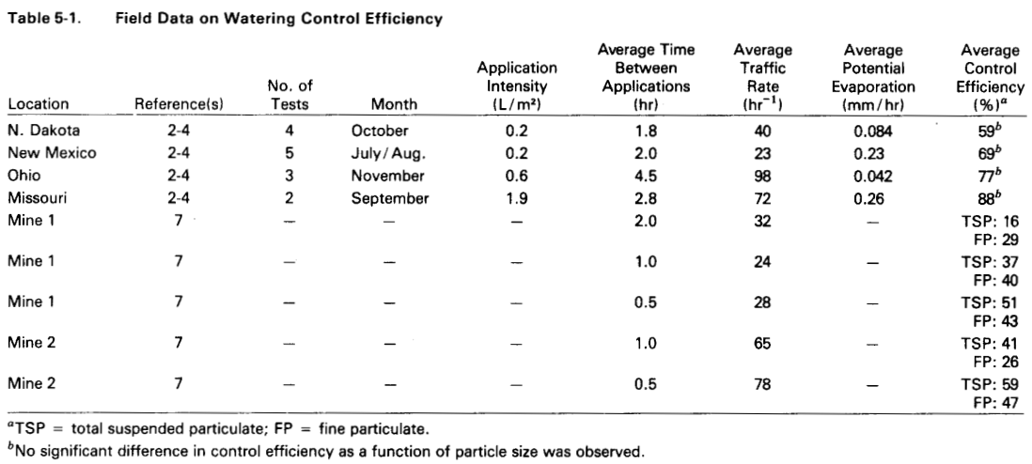
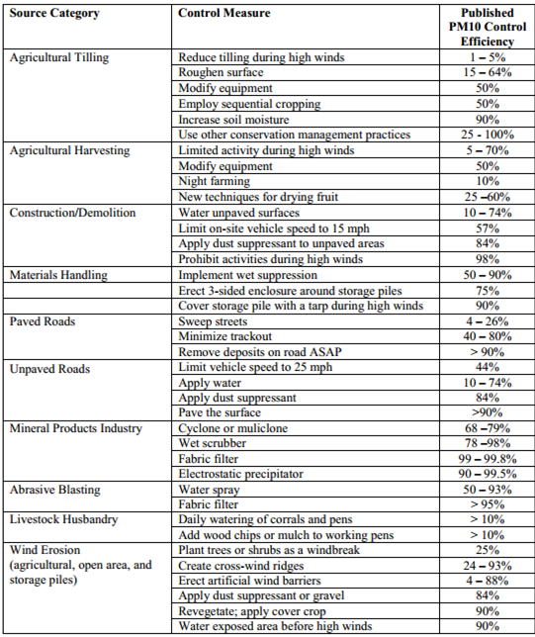

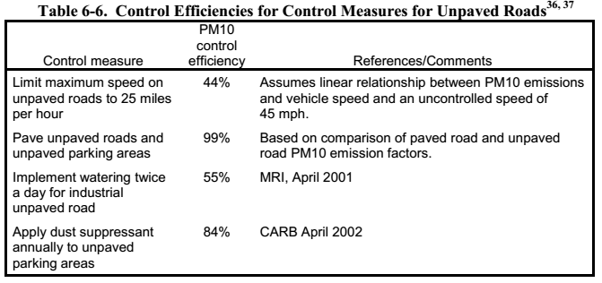
 |  |  | Fonte: Fugitive Dust Emissions from a Coal, Iron, Ore and Hydrated Alumina Stockpile (2012)

Fonte: WRAP Fugitive Dust Handbook (2006)

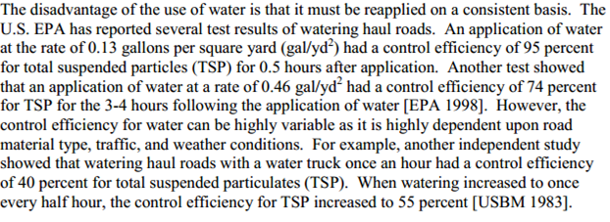

 |  |  |  | Fonte: Emission Control Technologies and Emission Factors for unpaved road fugitive emissions

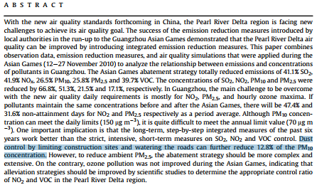

 | Fonte: WRAP Fugitive Dust Handbook (2006)

 |  | Fonte: Dust Control Handbook for Industrial Minerals Mining and Processing (CDC, 2012)

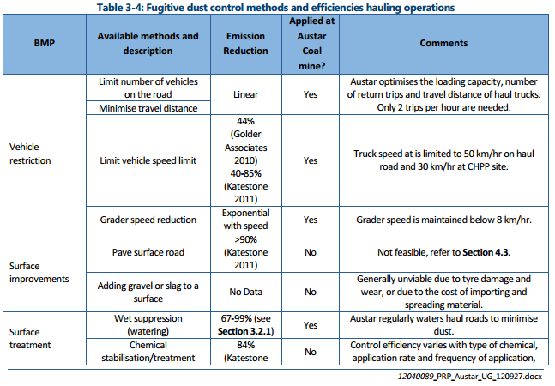
 |  |  |  |  |  | Fonte: WRAP Fugitive Dust Handbook (2006)

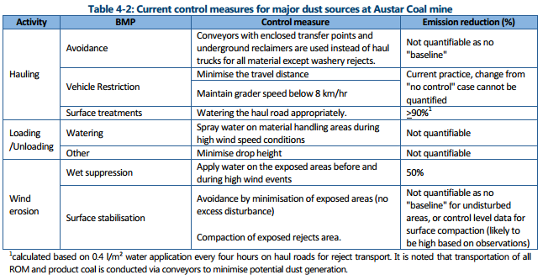

 |  |  |  |  | Huan et al. (2013)

Fonte: Handbook of dust control in mining - CDC (IC-9465)
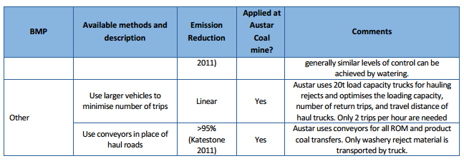

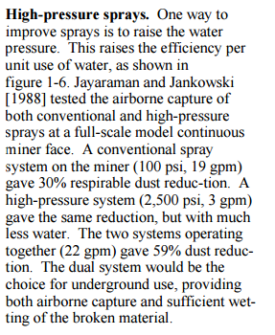

 | Fonte: Topic and Zitnik (2012)
 |  |  | Fonte: PARTICULATE MATTER BEST MANAGEMENT PRACTICE POLLUTION REDUCTION PROGRAM (2012)
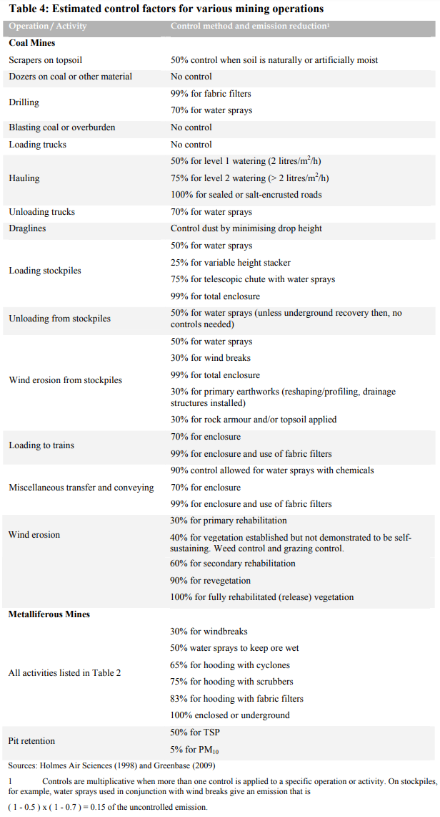

Fonte: Handbook of dust control in mining - CDC (IC-9465)

 | Fonte: NPI (2012)

Emissão Chaminés
Funcionamento (horas): | 24
Quantidade Antracito [t/h]: | 3.18
Densidade do GLP (t/m³) | 0.552

Fonte: Informações enviadas pelo empreendimento através dos Ofícios IEMA N° 441/2016 e 009/2017
Fonte Emissora | Equipamento de Controle | Tipo Combustível | Quantidade [m³/h] | Latitude [º] | Longitude [º] | Diâmetro [m] | Q [Nm³/h] | Vazão [m³/h] | Temperatura [ºC] | Altura [m] | Fator de Emissão [kg/10³ L] |  | Fração Material Particulado |  | Taxa de Emissão [kg/h]
 |  |  |  |  |  |  |  |  |  |  | NOX | CO | PM10/PM | PM2.5/PM | PM | PM10 | PM2,5 | NOX | SO2 | CO | VOC
Chaminé F. M. Calcinadores 1, 2, 3 | Filtro de Mangas |  |  | -20.156979 | -40.231156 | 0.46 | 7,258 | 9,720 | 83 | 26.19 | - | - | 0.67 | 0.32 | 0.13 | 0.09 | 0.04 | 0.95 | - | 1.35 | 0.05
Chaminé F. M. Calcinadores 4, 5, 6 | Filtro de Mangas |  |  | -20.156912 | -40.231064 | 0.50 | 7,521 | 9,175 | 53 | 26.19 | - | - | 0.67 | 0.32 | 0.16 | 0.10 | 0.05 | 0.98 | - | 1.09 | 0.05
Chaminé do Misturador I | - |  |  | -20.157151 | -40.231419 | 0.60 | 1,770 | 2,295 | 72 | 17.31 | - | - | 0.85 | 0.30 | 0.07 | 0.06 | 0.02 | - | - | - | 0.11
Chaminé do Misturador II | - |  |  | -20.157107 | -40.231447 | 0.60 | 1,756 | 2,289 | 77 | 17.47 | - | - | 0.85 | 0.30 | 0.09 | 0.08 | 0.03 | - | - | - | 0.16
Chaminé do Misturador III | - |  |  | -20.157239 | -40.231345 | 0.60 | 1,872 | 2,258 | 48 | 21.49 | - | - | 0.85 | 0.30 | 0.11 | 0.10 | 0.03 | - | - | - | 0.14
Chaminé F. M. Moinho de Bolas I | Filtro de Mangas |  |  | -20.157151 | -40.231419 | 0.60 | 4,311 | 4,818 | 29 | 17.31 | - | - | 0.85 | 0.30 | 0.20 | 0.17 | 0.06 | - | - | - | -
Chaminé F. M. Moinho de Bolas II | Filtro de Mangas |  |  | -20.157097 | -40.231342 | 0.35 | 2,146 | 2,489 | 37 | 27.50 | - | - | 0.85 | 0.30 | 0.04 | 0.03 | 0.01 | - | - | - | -
Chaminé F. M. Peneira Rotex (Fábrica Pasta) | Filtro de Mangas |  |  | -20.157068 | -40.231294 | 0.75 | 4,983 | 5,997 | 49 | 27.50 | - | - | 0.85 | 0.30 | 0.27 | 0.23 | 0.08 | - | - | - | -
Chaminé F. M. Peneira Rotex (Peneiramento) | Filtro de Mangas |  |  | -20.156659 | -40.231454 | 0.40 | 3,347 | 3,949 | 37 | 12.56 | - | - | 0.85 | 0.30 | 0.07 | 0.06 | 0.02 | - | - | - | -
Chaminé F. M. Usinagem de Eletrodos | Filtro de Mangas |  |  | -20.157518 | -40.230027 | 0.60 | 10,195 | 12,722 | 58 | 22.53 | - | - | 0.85 | 0.30 | 0.47 | 0.40 | 0.14 | - | - | - | -
Chaminé de Exaustão Tanque de Piche | - |  |  | -20.156690 | -40.231717 | 0.30 | 500 | 587 | 44 | 5.20 | - | - | - | - | - | - | - | - | - | - | 0.01
Chaminé de Exaustão Fornos de Cozimento de Eletrodos | - | GLP | 0.01 | -20.157380 | -40.229998 | 0.70 | 14,053 | 18,826 | 80 | 24.41 | 1.56 | 0.9 | - | - | 0.94 | 0.94 | 0.94 | 0.02 | 0.21 | 0.01 | 1.24
Chaminé de Exaustão da Moldagem de Eletrodos |  |  |  | -20.157287 | -40.231309 | 0.60 | 12,424 | 425 | 37 | 21.04 | - | - | - | - | - | - | - | - | - | - | 2.47
Chaminé do Forno 2 (Fabel) | - |  |  | -20.157939 | -40.230268 | 0.30 | 426 | 426 | 59 | - | - | - | 0.85 | 0.30 | 0.01 | 0.01 | <0,01 | - | <0,01 | 0.07 | 0.01
TOTAL |  |  |  |  |  |  |  |  |  |  |  |  |  |  | 2.55 | 2.26 | 1.43 | 1.95 | 0.21 | 2.53 | 4.24

$$TE= \frac{Q . C}{{10}^{6}}$$
Equação Geral:

 | Onde: TE - taxa de emissão (kg/h) Q - vazão (Nm³/h) C - concentração (mg/Nm³) 106 - conversão de mg para kg

$$TE=A x EF x (1−\frac{ER}{100})$$
Equação Geral:

 | Onde: E - taxa de emissão EF - fator de emissão ER - eficiência de redução de emissão

Emissão Transferências
Funcionamento (horas): | 24
Velocidade do Vento (m/s): | 4.2

Fonte: Informações enviadas pelo empreendimento através dos Ofícios IEMA N° 441/2016 e 009/2017
Fonte Emissora | Material | Umidade do Material [%] | Controle | Controle [%] | Quantidade [t/h] | Latitude [º] | Longitude [º] | Fator de Emissão [kg/t] |  |  | Taxa de Emissão [kg/h]
 |  |  |  |  |  |  |  | PM | PM10 | PM2,5 | PM | PM10 | PM2,5
Descarregamento Tremonha | Antracito | 4.80 | Aspersão | 50 | 3 | -20.156850 | -40.231410 | 8.04E-04 | 3.80E-04 | 5.76E-05 | 0.0013 | 0.0006 | 0.0001
TR - Correia Transportadora | Antracito | 4.80 | Aspersão | 50 | 3 |  |  | 8.04E-04 | 3.80E-04 | 5.76E-05 | 0.0013 | 0.0006 | 0.0001
Empilhamento | Antracito | 4.80 | - | 0 | 3 |  |  | 8.04E-04 | 3.80E-04 | 5.76E-05 | 0.0026 | 0.0012 | 0.0002
Recuperação | Antracito | 4.80 | - | 0 | 3 |  |  | 8.04E-04 | 3.80E-04 | 5.76E-05 | 0.0026 | 0.0012 | 0.0002
Descarregamento Calcinação | Antracito | 4.80 | Semi-enclausurado | 70 | 3 |  |  | 8.04E-04 | 3.80E-04 | 5.76E-05 | 0.0008 | 0.0004 | 0.0001
Descarregamento Caminhão | Pó CDQ | 6.40 | - | 0 | 1 |  |  | 5.38E-04 | 2.54E-04 | 3.85E-05 | 0.0005 | 0.0003 | 0.00004
Recuperação | Pó CDQ | 6.40 | Aspersão | 50 | 1 |  |  | 5.38E-04 | 2.54E-04 | 3.85E-05 | 0.0003 | 0.0001 | 0.00002
Descarregamento Fábrica Pasta | Pó CDQ | 6.40 | Semi-enclausurado | 70 | 1 |  |  | 5.38E-04 | 2.54E-04 | 3.85E-05 | 0.0002 | 0.0001 | 0.00001
Descarregamento Caminhão | Finos Coque | 6.40 | - | 0 | 0.3 |  |  | 5.38E-04 | 2.54E-04 | 3.85E-05 | 0.0001 | 0.0001 | 0.00001
Recuperação | Finos Coque | 6.40 | Aspersão | 50 | 0.3 |  |  | 5.38E-04 | 2.54E-04 | 3.85E-05 | 0.0001 | 0.0000 | 0.00001
Descarregamento Fábrica Pasta | Finos Coque | 6.40 | Semi-enclausurado | 70 | 0.3 |  |  | 5.38E-04 | 2.54E-04 | 3.85E-05 | 0.0000 | 0.0000 | 0.00000
TOTAL |  |  |  |  |  |  |  |  |  |  | 0.01 | <0,01 | <0,01
Nota:
Considerado teor umidade da Tabela13.2.4-1 do AP-42 devido à ausência de informação.

$$TE=\left(k\left(0,0016\right) \frac{{\left(\frac{U}{2,2}\right)}^{1,3}}{{\left(\frac{M}{2}\right)}^{1,4}}\right). Q . (1−\frac{ER}{100})$$
Equação Geral:

 | Onde: TE - taxa de emissão (kg/h) k - particle size multiplier (dimensionless) U - mean wind speed, meters per second (m/s) (miles per hour [mph]) M - material moisture content (%) Q - quantidade de material moviemntada (t/h) ER - eficiência de controle (%)

Emissão Maq e Equip
Fonte: Informações enviadas pelo empreendimento através dos Ofícios IEMA N° 441/2016 e 009/2017
Fonte Emissora | Potência [hp] | Equipamento [hp] | Quantidade | Horas/dia | Latitude [º] | Longitude [º] | Fator de Emissão [kg/h] |  |  |  |  | Taxa de Emissão [kg/h]
 |  |  |  |  |  |  | PM | NOX | SO2 | CO | VOC | PM | PM10 | PM2.5 | NOX | SO2 | CO | VOC
Empilhadeira | 96 | Forklifts - 120 | 12 | 16 | -20.157404 | -40.230903 | 0.01943 | 0.19770 | 0.00017 | 0.10602 | 0.03566 | 0.1589 | 0.1589 | 0.1589 | 1.6168 | 0.0014 | 0.8670 | 0.2916
Pá Carregadeira | 150 | Rubber Tired Loaders - 175 | 3 | 20 | -20.156487 | -40.230944 | 0.03487 | 0.62819 | 0.00054 | 0.29144 | 0.07981 | 0.0892 | 0.0892 | 0.0892 | 1.6063 | 0.0014 | 0.7452 | 0.2041
TOTAL |  |  |  |  |  |  |  |  |  |  |  | 0.25 | 0.25 | 0.25 | 3.22 | <0,01 | 1.61 | 0.50

$$E=\frac{n x H x EF }{24}$$
Equação Geral:

 | Onde: E - emissão (kg/h) n - número de equipamentos de cada categoria H - número de horas diárias de operação do equipamento EF - fator de emissão (kg/h)

Emissão Vias
Peso médio veículos (t): | 16
Taxa de Silt (g/m²): | 1

Fonte: Informações enviadas pelo empreendimento através dos Ofícios IEMA N° 441/2016 e 009/2017
Fonte Emissora | Latitude [º] | Longitude [º] | DMT [km/h] | Controle | Eficiência de Controle [%] | Fator de Emissão - Ressuspensão [kg/VKT] |  |  | Fator de Emissão - Gases Escapamento [kg/km] |  |  |  |  |  |  | Fator de Emissão - Desgaste Pneus e Freios [kg/km] |  |  | Fator de Emissão - Desgaste da Pista [kg/km] |  |  | Taxa de Emissão [kg/h]
 |  |  |  |  |  | PM | PM10 | PM2.5 | PM | PM10 | PM2.5 | NOX | SO2 | CO | VOC | PM | PM10 | PM2.5 | PM | PM10 | PM2.5 | PM | PM10 | PM2.5 | NOX | SO2 | CO | VOC
Vias Pavimentadas | -20.15685 | -40.23141 | 13.42 | Umectação | 55 | 0.05 | 0.01 | 0.002 | 0.000175 | 0.000175 | 0.000175 | 0.00543 | 0.000210 | 0.00104 | 0.00025 | 0.06763 | 0.05133 | 0.02752 | 0.01500 | 0.00750 | 0.00410 | 1.43 | 0.85 | 0.44 | 0.07 | <0,01 | 0.01 | <0,01
TOTAL |  |  |  |  |  |  |  |  |  |  |  |  |  |  |  |  |  |  |  |  |  | 1.43 | 0.85 | 0.44 | 0.07 | <0,01 | 0.01 | <0,01
Nota:
Não foi possível estimar as emissões por via, pois não foi informado o número de veículos pesados (caminhões) que trafegam nas vias do empreendimento.

Equação Geral:
$$E_{i}=({FE}_{i} . DMT)/10³$$

 | Onde: Ei - taxa de emissão de material particulado com diâmetro aerodinâmico < i µm (kg/h) FEi - fator de emissão com atenuação por precipitação, para material particulado com diâmetro aerodinâmico ≤ i µm (g/VKT) DMT - distância média trafegada pelos veículos (km/h)

